상품제안서
더한올 리얼 썬 패치 플러스 (5매입) | 상품코드: S22688

 |  |  |  |  |  |  | 02-713-8555 | www.synergygift.co.kr
  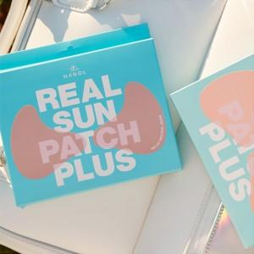

【상세/제작정보】 | <p>1박스 (5매입) / 1매 = 2패치</p>

【인쇄/포장옵션】 | 스티커 / 포장지포장

【공급단가】 | 수량 | 50~ | 100~ | 500~ | 1,000~ | 2,000~
*VAT별도 | 라이트베이지 | 10,220원 | 9,880원 | 9,540원 | 9,200원 | 8,860원
 | 내츄럴베이지 | 10,220원 | 9,880원 | 9,540원 | 9,200원 | 8,860원

【상품 URL】 | https://www.synergygift.co.kr:443/src/goods_detail.php?gdno=22688

